作成例
休日取得状況表(交替制)(週単位)の作成（例）
入力する箇所
自動表示する箇所
着手日・完了日を入力してください。
※工期ではありません。

対象期間を通して、＜週単位＞＜月単位＞それぞれの
平均が達成できていれば「達成」、
できていなければ「未達成」と表示します。
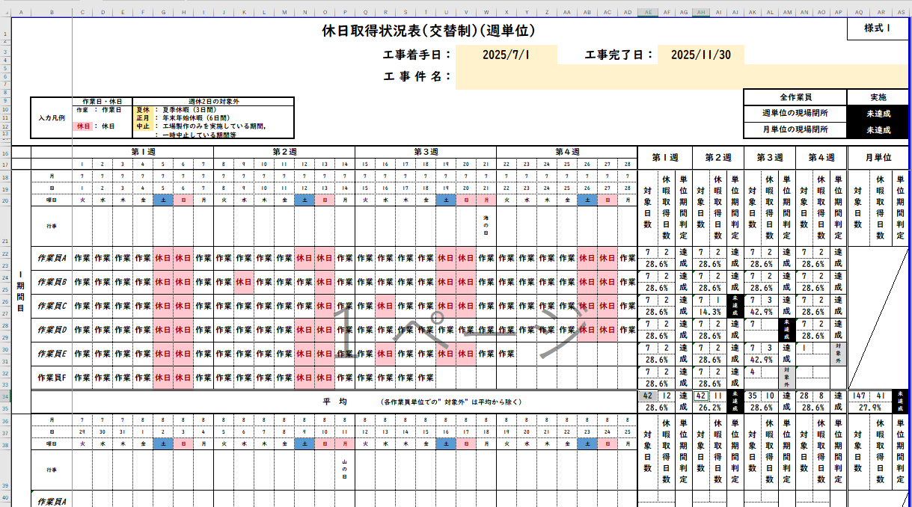

工事件名を入力してください。

期間欄を追加する場合は、期間全体を
”行選択”し、挿入してください
月日や行事は自動的に更新します。

作業員欄を塚する場合は、
”行選択”し、コピーした行を挿入してください。

平均欄の上に挿入

作業員名をご入力下さい。
交替制は作業員ごとに、該当項目を
プルダウンより選択してください。

＜週ごと＞の達成状況を
表示します。
7日に満たない場合は、
判定から除外します。
月ごとの達成状況を
表示します。

※シートの保護はパスワードを設定しておりませんので、必要に応じて解除してください。
※期間欄、作業員欄が足りない場合は、上記を参考に追加し、対応してください。

